SYTEC TerraMur 2
Erdbewehrtes Stützsystem SYTEC TerraMur 2

100 |  | Erdbewehrte Stützsysteme
 |  | und Böschungssicherungen

 | 000 | Für Produkteevaluation sowie
 |  | Projektierungs- und Baustellensupport:
 |  | SYTEC Bausysteme AG
 |  | Neuenegg BE
 |  | Tel. 031 980 14 14

 | 000 | Beim Einbauen und Hinterfüllen sind
 |  | die Einbauvorschriften SYTEC TerraMur 2
 |  | des Systemlieferanten einzuhalten.
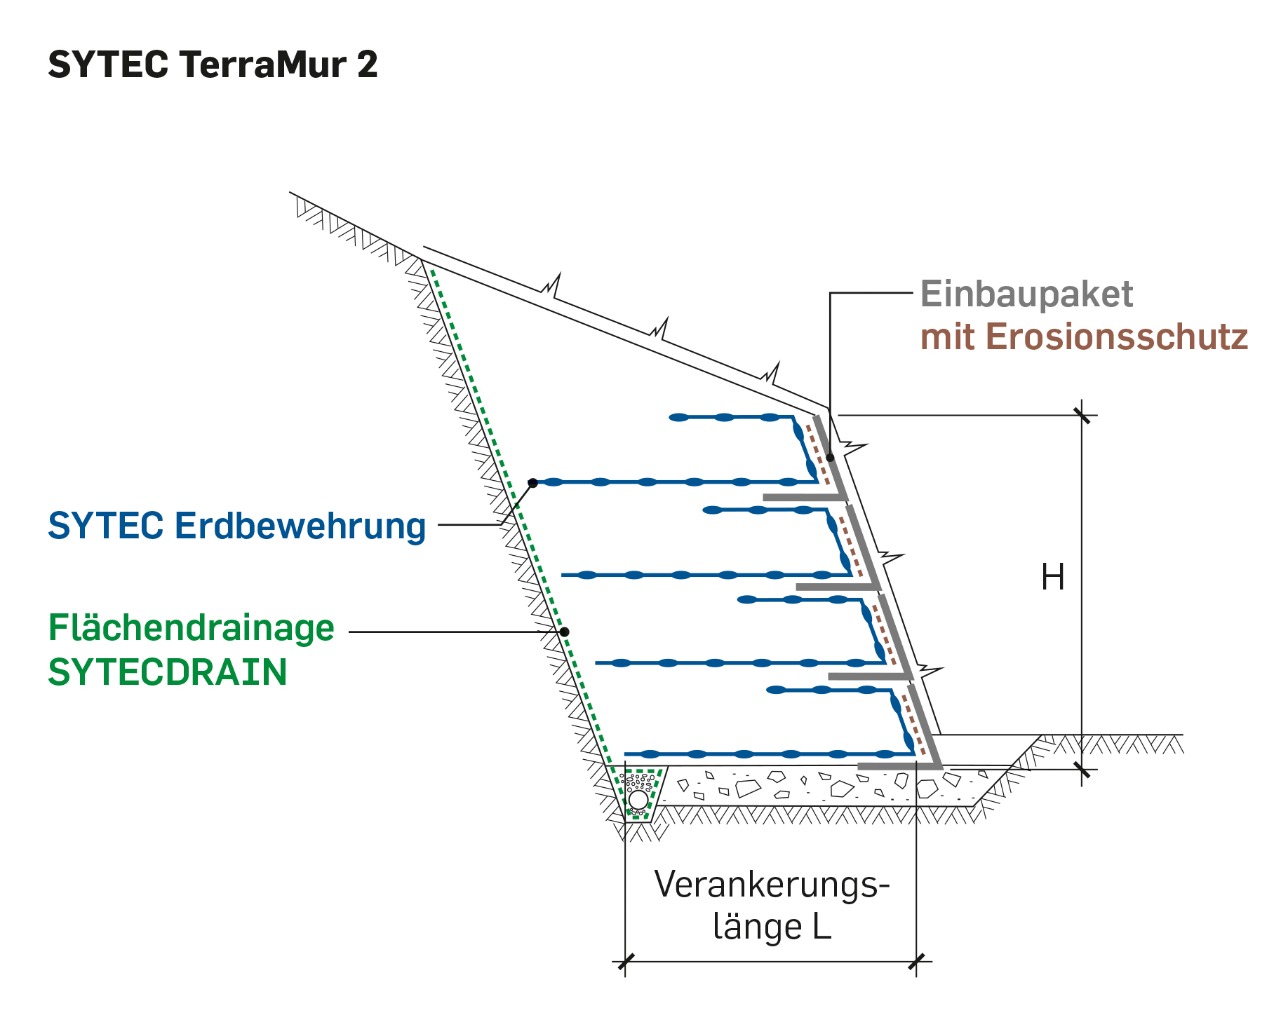
200 |  | Material liefern und einbauen für das
 |  | Stützsystem bei Damm-
 |  | schüttungen und Böschungs-
 |  | sicherungen, mit Ablad im
 |  | Bereich der Baustelle.

 | 000 | Stützsystem

 | 000 | Grünes Stützsystem
 |  | SYTEC TerraMur 2
 |  | Stützsystem 60° bis 70°
 |  | mit Extensivbegrünung

 | 000 | SYTEC TerraMur 2
 |  | Böschungsneigung 60°
 |  | min. Nutzungsdauer des Systems 100 Jahre
 |  | enthaltend:
 |  | - Einbaupaket h = 0.60 m, l = 6.00 m
 |  | ergibt 3.6 m² vertikale Ansichtsfläche
 |  | Maschenweite max. 120 x 110 mm
 |  | - Permanenter Erosionsschutz
 |  | SYTEC Terramat B vormontiert (min. 450 g/m²)
 |  | - Einbauzubehör (Handschere, Biegewerkzeug)
 |  | - Einbaumanual, projektspezifisch
 |  | - Einbauinstruktion
 |  | - Erdbewehrung, knotensteif
 |  | Typ gemäss statischer Berechnung Systemlieferant
 |  | Typ A: … m² / m²
 |  | Typ B: … m² / m²
 |  | - Mikrohumusierung SYTEC TerraGreen |  |  | Bem.: Begrünungsgarantie beinhaltet
 |  | mit Samenmischung SYTEC Terra und |  |  | eine Begrünungskontrolle, ggf.
 |  | SYTEC Begrünungsgarantie |  |  | eine Nachbegrünung, Beratung
 |  | Andere Systeme sind als Varianten |  |  | durch Experten bei weiteren
 |  | separat zu deklarieren. Die Gleichwertigkeit |  |  | Massnahmen
 |  | zum ausgeschriebenen System (inkl. Bemessung)
 |  | ist bei Submissionseingabe nachzuweisen.
 |  | Abminderungsfaktoren der Erdbewehrung sind
 |  | durch Prüfberichte unabhängiger Prüfinstitute
 |  | zu belegen.
 |  | Ausmass: m² vertikale Ansichtsfläche |  | m²

 | 000 | SYTEC TerraMur 2
 |  | Böschungsneigung 70° |  |  | Variante: Böschungsneigung 80°
 |  | min. Nutzungsdauer des Systems 100 Jahre |  |  | (temporär)
 |  | enthaltend:
 |  | - Einbaupaket h = 1.00 m, l = 6.00 m
 |  | ergibt 6.0 m² vertikale Ansichtsfläche
 |  | Maschenweite max. 120 x 110 mm
 |  | - Einbaupaket h = 0.60 m, l = 6.00 m
 |  | ergibt 3.6 m² vertikale Ansichtsfläche
 |  | Maschenweite max. 120 x 110 mm
 |  | - Permanenter Erosionsschutz
 |  | SYTEC Terramat B vormontiert (min. 450 g/m²)
 |  | - Einbauzubehör (Handschere, Biegewerkzeug)
 |  | - Einbaumanual, projektspezifisch
 |  | - Einbauinstruktion
 |  | - Erdbewehrung, knotensteif
 |  | Typ gemäss statischer Berechnung Systemlieferant
 |  | Typ A: … m² / m²
 |  | Typ B: ... m² / m²
 |  | - Mikrohumusierung SYTEC TerraGreen |  |  | Bem.: Begrünungsgarantie beinhaltet
 |  | mit Samenmischung SYTEC Terra und |  |  | eine Begrünungskontrolle, ggf.
 |  | SYTEC Begrünungsgarantie |  |  | eine Nachbegrünung, Beratung
 |  | Andere Systeme sind als Varianten |  |  | durch Experten bei weiteren
 |  | separat zu deklarieren. Die Gleichwertigkeit |  |  | Massnahmen
 |  | zum ausgeschriebenen System (inkl. Bemessung)
 |  | ist bei Submissionseingabe nachzuweisen.
 |  | Abminderungsfaktoren der Erdbewehrung sind
 |  | durch Prüfberichte unabhängiger Prüfinstitute
 |  | zu belegen.
 |  | Ausmass: m² vertikale Ansichtsfläche |  | m²

 | 000 | Grünes Stützsystem
 |  | SYTEC TerraMur 2 aluzinkbeschichtet
 |  | Stützsystem 60° bis 70°
 |  | mit Extensivbegrünung

 | 000 | SYTEC TerraMur 2 aluzinkbeschichtet
 |  | Böschungsneigung 60°
 |  | min. Nutzungsdauer des Systems 100 Jahre
 |  | enthaltend:
 |  | - Einbaupaket aluzinkbeschichtet h = 0.60 m, l = 6.00 m
 |  | ergibt 3.6 m² vertikale Ansichtsfläche
 |  | Maschenweite max. 120 x 110 mm
 |  | - Permanenter Erosionsschutz
 |  | SYTEC Terramat B vormontiert (min. 450 g/m²)
 |  | - Einbauzubehör (Handschere, Biegewerkzeug)
 |  | - Einbaumanual, projektspezifisch
 |  | - Einbauinstruktion
 |  | - Erdbewehrung, knotensteif
 |  | Typ gemäss statischer Berechnung Systemlieferant
 |  | Typ A: … m² / m²
 |  | Typ B: … m² / m²
 |  | - Mikrohumusierung SYTEC TerraGreen |  |  | Bem.: Begrünungsgarantie beinhaltet
 |  | mit Samenmischung SYTEC Terra und |  |  | eine Begrünungskontrolle, ggf.
 |  | SYTEC Begrünungsgarantie |  |  | eine Nachbegrünung, Beratung
 |  | Alle Stahlteile (Frontgitter, Distanzhalter, etc.) |  |  | durch Experten bei weiteren
 |  | aluzinkbeschichtet, müssen |  |  | Massnahmen
 |  | einer 2500h Salzsprühnebelprüfung nach
 |  | DIN EN ISO 9227:2006 standhalten.
 |  | Die Tests beziehen sich auf die fertigen Teile
 |  | und sind mit Prüfungen von unabhängigen
 |  | Testinstituten bei Offerteingabe zu belegen.
 |  | Prüfzeugnisse dürfen nicht älter als 5 Jahre alt sein.
 |  | Andere Systeme sind als Varianten
 |  | separat zu deklarieren. Die Gleichwertigkeit
 |  | zum ausgeschriebenen System (inkl. Bemessung)
 |  | ist bei Submissionseingabe nachzuweisen.
 |  | Abminderungsfaktoren der Erdbewehrung sind
 |  | durch Prüfberichte unabhängiger Prüfinstitute
 |  | zu belegen.
 |  | Ausmass: m² vertikale Ansichtsfläche |  | m²

 | 000 | SYTEC TerraMur 2 aluzinkbeschichtet
 |  | Böschungsneigung 70° |  |  | Variante: Böschungsneigung 80°
 |  | min. Nutzungsdauer des Systems 100 Jahre |  |  | (zur Bepflanzung)
 |  | enthaltend:
 |  | - Einbaupaket aluzinkbeschichtet h = 1.00 m, l = 6.00 m
 |  | ergibt 6.0 m² vertikale Ansichtsfläche
 |  | Maschenweite max. 120 x 110 mm
 |  | - Einbaupaket aluzinkbeschichtet; h = 0.60 m, l = 6.00 m
 |  | ergibt 3.6 m² vertikale Ansichtsfläche
 |  | Maschenweite max. 120 x 110 mm
 |  | - Permanenter Erosionsschutz
 |  | SYTEC Terramat B vormontiert (min. 450 g/m²)
 |  | - Einbauzubehör (Handschere, Biegewerkzeug)
 |  | - Einbaumanual, projektspezifisch
 |  | - Einbauinstruktion
 |  | - Erdbewehrung, knotensteif
 |  | Typ gemäss statischer Berechnung Systemlieferant
 |  | Typ A: … m² / m²
 |  | Typ B: … m² / m²
 |  | - Mikrohumusierung SYTEC TerraGreen |  |  | Bem.: Begrünungsgarantie beinhaltet
 |  | mit Samenmischung SYTEC Terra und |  |  | eine Begrünungskontrolle, ggf.
 |  | SYTEC Begrünungsgarantie |  |  | eine Nachbegrünung, Beratung
 |  | Alle Stahlteile (Frontgitter, Distanzhalter, etc.) |  |  | durch Experten bei weiteren
 |  | aluzinkbeschichtet, müssen |  |  | Massnahmen
 |  | einer 2500h Salzsprühnebelprüfung nach
 |  | DIN EN ISO 9227:2006 standhalten.
 |  | Die Tests beziehen sich auf die fertigen Teile
 |  | und sind mit Prüfungen von unabhängigen
 |  | Testinstituten bei Offerteingabe zu belegen.
 |  | Prüfzeugnisse dürfen nicht älter als 5 Jahre alt sein.
 |  | Andere Systeme sind als Varianten
 |  | separat zu deklarieren. Die Gleichwertigkeit
 |  | zum ausgeschriebenen System (inkl. Bemessung)
 |  | ist bei Submissionseingabe nachzuweisen.
 |  | Abminderungsfaktoren der Erdbewehrung sind
 |  | durch Prüfberichte unabhängiger Prüfinstitute
 |  | zu belegen.
 |  | Ausmass: m² vertikale Ansichtsfläche |  | m²

 | 000 | Stützsystem ohne Begrünung
 |  | SYTEC TerraMur 2
 |  | Stützsystem 60° bis 80°
 |  | für provisorische Stützwände,
 |  | Baugrubensicherungen und
 |  | vollflächig bepflanzte Mauern

 | 000 | SYTEC TerraMur 2
 |  | Böschungsneigung 60°
 |  | min. Nutzungsdauer des Systems 100 Jahre
 |  | enthaltend:
 |  | - Einbaupaket h = 0.60 m, l = 6.00 m
 |  | ergibt 3.6 m² vertikale Ansichtsfläche
 |  | Maschenweite max. 120 x 110 mm
 |  | - Permanenter Erosionsschutz
 |  | SYTEC Terramat B vormontiert (min. 450 g/m²)
 |  | - Einbauzubehör (Handschere, Biegewerkzeug)
 |  | - Einbaumanual, projektspezifisch
 |  | - Einbauinstruktion
 |  | - Erdbewehrung, knotensteif
 |  | Typ gemäss statischer Berechnung Systemlieferant
 |  | Typ A: … m² / m²
 |  | Typ B: ... m² / m²
 |  | Andere Systeme sind als Varianten
 |  | separat zu deklarieren. Die Gleichwertigkeit
 |  | zum ausgeschriebenen System (inkl. Bemessung)
 |  | ist bei Submissionseingabe nachzuweisen.
 |  | Abminderungsfaktoren der Erdbewehrung sind
 |  | durch Prüfberichte unabhängiger Prüfinstitute
 |  | zu belegen.
 |  | Ausmass: m² vertikale Ansichtsfläche |  | m²

 | 000 | SYTEC TerraMur 2
 |  | Böschungsneigung 70° |  |  | Variante: Böschungsneigung 80°
 |  | min. Nutzungsdauer des Systems 100 Jahre |  |  | (temporär)
 |  | enthaltend:
 |  | - Einbaupaket h = 1.00 m, l = 6.00 m
 |  | ergibt 6.0 m² vertikale Ansichtsfläche
 |  | Maschenweite max. 120 x 110 mm
 |  | - Einbaupaket h = 0.60 m, l = 6.00 m
 |  | ergibt 3.6 m² vertikale Ansichtsfläche
 |  | Maschenweite max. 120 x 110 mm
 |  | - Permanenter Erosionsschutz
 |  | SYTEC Terramat B vormontiert (min. 450 g/m²)
 |  | - Einbauzubehör (Handschere, Biegewerkzeug)
 |  | - Einbaumanual, projektspezifisch
 |  | - Einbauinstruktion
 |  | - Erdbewehrung, knotensteif
 |  | Typ gemäss statischer Berechnung Systemlieferant
 |  | Typ A: … m² / m²
 |  | Typ B: … m² / m²
 |  | Andere Systeme sind als Varianten
 |  | separat zu deklarieren. Die Gleichwertigkeit
 |  | zum ausgeschriebenen System (inkl. Bemessung)
 |  | ist bei Submissionseingabe nachzuweisen.
 |  | Abminderungsfaktoren der Erdbewehrung sind
 |  | durch Prüfberichte unabhängiger Prüfinstitute
 |  | zu belegen.
 |  | Ausmass: m² vertikale Ansichtsfläche |  | m²

 | 000 | Stützsystem ohne Begrünung
 |  | SYTEC TerraMur 2, aluzinkbeschichtet
 |  | Stützsystem 60° bis 80°
 |  | für vollflächig bepflanzte Mauern

 | 000 | SYTEC TerraMur 2 aluzinkbeschichtet
 |  | Böschungsneigung 60°
 |  | min. Nutzungsdauer des Systems 100 Jahre
 |  | enthaltend:
 |  | - Einbaupaket aluzinkbeschichtet h = 0.60 m, l = 6.00 m
 |  | ergibt 3.6 m² vertikale Ansichtsfläche
 |  | Maschenweite max. 120 x 110 mm
 |  | - Permanenter Erosionsschutz
 |  | SYTEC Terramat B vormontiert (min. 450 g/m²)
 |  | - Einbauzubehör (Handschere, Biegewerkzeug)
 |  | - Einbaumanual, projektspezifisch
 |  | - Einbauinstruktion
 |  | - Erdbewehrung, knotensteif
 |  | Typ gemäss statischer Berechnung Systemlieferant
 |  | Typ A: … m² / m²
 |  | Typ B: … m² / m²
 |  | Alle Stahlteile (Frontgitter, Distanzhalter, etc.)
 |  | aluzinkbeschichtet, müssen
 |  | einer 2500h Salzsprühnebelprüfung nach
 |  | DIN EN ISO 9227:2006 standhalten.
 |  | Die Tests beziehen sich auf die fertigen Teile
 |  | und sind mit Prüfungen von unabhängigen
 |  | Testinstituten bei Offerteingabe zu belegen.
 |  | Prüfzeugnisse dürfen nicht älter als 5 Jahre alt sein.
 |  | Andere Systeme sind als Varianten
 |  | separat zu deklarieren. Die Gleichwertigkeit
 |  | zum ausgeschriebenen System (inkl. Bemessung)
 |  | ist bei Submissionseingabe nachzuweisen.
 |  | Abminderungsfaktoren der Erdbewehrung sind
 |  | durch Prüfberichte unabhängiger Prüfinstitute
 |  | zu belegen.
 |  | Ausmass: m² vertikale Ansichtsfläche |  | m²

 | 000 | SYTEC TerraMur 2 aluzinkbeschichtet
 |  | Böschungsneigung 70° |  |  | Variante: Böschungsneigung 80°
 |  | min. Nutzungsdauer des Systems 100 Jahre |  |  | (zur Bepflanzung)
 |  | enthaltend:
 |  | - Einbaupaket aluzinkbeschichtet h = 1.00 m, l = 6.00 m
 |  | ergibt 6.0 m² vertikale Ansichtsfläche
 |  | Maschenweite max. 120 x 110 mm
 |  | - Einbaupaket aluzinkbeschichtet h = 0.60 m, l = 6.00 m
 |  | ergibt 3.6 m² vertikale Ansichtsfläche
 |  | Maschenweite max. 120 x 110 mm
 |  | - Permanenter Erosionsschutz
 |  | SYTEC Terramat B vormontiert (min. 450 g/m²)
 |  | - Einbauzubehör (Handschere, Biegewerkzeug)
 |  | - Einbaumanual, projektspezifisch
 |  | - Einbauinstruktion
 |  | - Erdbewehrung, knotensteif
 |  | Typ gemäss statischer Berechnung Systemlieferant
 |  | Typ A: … m² / m²
 |  | Typ B: … m² / m²
 |  | Alle Stahlteile (Frontgitter, Distanzhalter, etc.)
 |  | aluzinkbeschichtet, müssen
 |  | einer 2500h Salzsprühnebelprüfung nach
 |  | DIN EN ISO 9227:2006 standhalten.
 |  | Die Tests beziehen sich auf die fertigen Teile
 |  | und sind mit Prüfungen von unabhängigen
 |  | Testinstituten bei Offerteingabe zu belegen.
 |  | Prüfzeugnisse dürfen nicht älter als 5 Jahre alt sein.
 |  | Andere Systeme sind als Varianten
 |  | separat zu deklarieren. Die Gleichwertigkeit
 |  | zum ausgeschriebenen System (inkl. Bemessung)
 |  | ist bei Submissionseingabe nachzuweisen.
 |  | Abminderungsfaktoren der Erdbewehrung sind
 |  | durch Prüfberichte unabhängiger Prüfinstitute
 |  | zu belegen.
 |  | Ausmass: m² vertikale Ansichtsfläche |  | m²

 | 000 | Abschlusselemente, aluzinkbeschichtet
 |  | zu SYTEC TerraMur 2

 | 000 | SYTEC TerraMur 2 Abschlusselement Strasse
 |  | Böschungsneigung 70° |  |  | Variante: Böschungsneigung 60°
 |  | min. Nutzungsdauer des Systems 100 Jahre
 |  | enthaltend:
 |  | - Einbaupaket aluzinkbeschichtet h = 0.60 m, l = 6.00 m
 |  | ergibt 3.6 m² vertikale Ansichtsfläche
 |  | Maschenweite max. 35 x 150 mm
 |  | - Permanenter Erosionsschutz
 |  | SYTEC Terramat S vormontiert (min. 570 g/m²)
 |  | - Einbauzubehör (Handschere)
 |  | - Einbaumanual, projektspezifisch
 |  | - Einbauinstruktion
 |  | - Erdbewehrung, knotensteif
 |  | Typ gemäss statischer Berechnung Systemlieferant
 |  | Typ A: … m² / m²
 |  | Typ B: … m² / m²
 |  | Alle Stahlteile (Frontgitter, Distanzhalter, etc.)
 |  | aluzinkbeschichtet, müssen
 |  | einer 2500h Salzsprühnebelprüfung nach
 |  | DIN EN ISO 9227:2006 standhalten.
 |  | Die Tests beziehen sich auf die fertigen Teile
 |  | und sind mit Prüfungen von unabhängigen
 |  | Testinstituten bei Offerteingabe zu belegen.
 |  | Prüfzeugnisse dürfen nicht älter als 5 Jahre alt sein.
 |  | Andere Systeme sind als Varianten
 |  | separat zu deklarieren. Die Gleichwertigkeit
 |  | zum ausgeschriebenen System (inkl. Bemessung)
 |  | ist bei Submissionseingabe nachzuweisen.
 |  | Abminderungsfaktoren der Erdbewehrung sind
 |  | durch Prüfberichte unabhängiger Prüfinstitute
 |  | zu belegen.
 |  | Ausmass: m² vertikale Ansichtsfläche |  | m²

 | 000 | SYTEC TerraMur 2 Abschlusselemente Green
 |  | Böschungsneigung 70° |  |  | Variante: Böschungsneigung 60° / 80°
 |  | min. Nutzungsdauer des Systems 100 Jahre
 |  | - Einbaupaket aluzinkbeschichtet h = 0.15 m, l = 6.00 m
 |  | ergibt 0.9 m² vertikale Ansichtsfläche
 |  | Maschenweite max. 120 x 50 mm
 |  | - Permanenter Erosionsschutz
 |  | SYTEC Terramat B vormontiert (min. 450 g/m²)
 |  | Alle Stahlteile (Frontgitter, Distanzhalter, etc.)
 |  | aluzinkbeschichtet, müssen
 |  | einer 2500h Salzsprühnebelprüfung nach
 |  | DIN EN ISO 9227:2006 standhalten.
 |  | Die Tests beziehen sich auf die fertigen Teile
 |  | und sind mit Prüfungen von unabhängigen
 |  | Testinstituten bei Offerteingabe zu belegen.
 |  | Prüfzeugnisse dürfen nicht älter als 5 Jahre alt sein.
 |  | Ausmass: Stück |  | Stk

 | 000 | SYTEC TerraMur 2 Abschlusselement Stone
 |  | Böschungsneigung 70°
 |  | min. Nutzungsdauer des Systems 100 Jahre
 |  | - Einbaupaket aluzinkbeschichtet h = 0.15 m, l = 6.00 m
 |  | ergibt 0.9 m² vertikale Ansichtsfläche
 |  | Maschenweite max. 35 x 150 mm
 |  | - zur Verfüllung mit Schotter
 |  | Alle Stahlteile (Frontgitter, Distanzhalter, etc.)
 |  | aluzinkbeschichtet, müssen
 |  | einer 2500h Salzsprühnebelprüfung nach
 |  | DIN EN ISO 9227:2006 standhalten.
 |  | Die Tests beziehen sich auf die fertigen Teile
 |  | und sind mit Prüfungen von unabhängigen
 |  | Testinstituten bei Offerteingabe zu belegen.
 |  | Prüfzeugnisse dürfen nicht älter als 5 Jahre alt sein.
 |  | Ausmass: Stück |  | Stk

 | 000 | Erdbewehrung, Minder-, resp. Mehrpreis
 |  | zu Pos. 200.111 / 200.112 / 200.121 / 200.122 / 200.131
 |  | 200.132 / 200.141 / 200.142 / 200.151
 |  | Typ A
 |  | Ausmass: m² Erdbewehrung | per | m²
...

